饼图
时间 | 女装销量
一季度 | 960
二季度 | 1345
三季度 | 789
四季度 | 1752

 |  | 注意：一般不直接在图中加标题，我们可以把图的标题放在论文正文中。

类别太多
时间 | 女装销量 | 类别太多看起来头大
1月 | 356 | 解决方法：使用柱状图
2月 | 250
3月 | 354
4月 | 456
5月 | 407
6月 | 482
7月 | 241
8月 | 195
9月 | 353
10月 | 409
11月 | 936
12月 | 407

类别太少
性别 | 人数
男 | 580
女 | 780

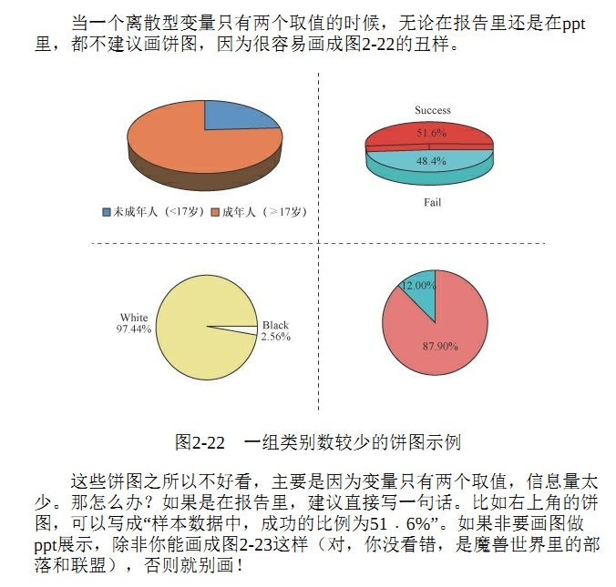

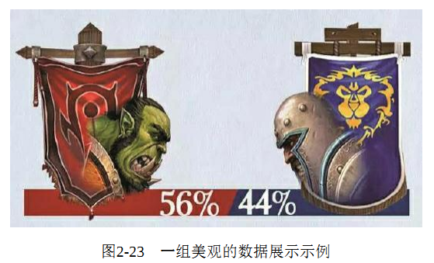

 | 上面的内容拍自王汉生：《数据思维：从数据分析到商业价值》，大家有兴趣可以当作课外读物，还是很有启发的。

 | 题外话：参加美赛的同学注意下，美赛特等奖论文有一个共同特点，就是论文里面的作图都很好看。
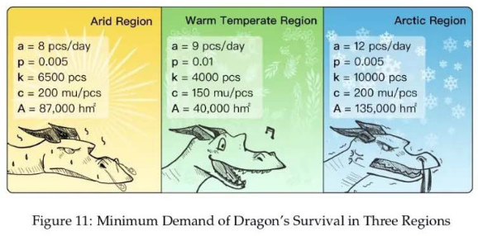

 | 上面的内容来自2019美赛A题特等奖论文（养龙的问题）

划分的类别不是全集
手机品牌 | 销售量 | 为什么不适合画饼图？
小米 | 689 | 因为市面上手机的品牌不止五家，饼图给人的感觉就是市场上只有这五家手机品牌。（饼图是一个圆，看上去像是一个全集）
oppo | 792
华为 | 1063
vivo | 420
苹果 | 842

先排序后画饼图
手机品牌 | 销售量
小米 | 689
oppo | 792
华为 | 1063
vivo | 420
苹果 | 842
其他 | 312

排序后的饼图
手机品牌 | 销售量
华为 | 1063
苹果 | 842
oppo | 792
小米 | 689
vivo | 420
其他 | 312

复合饼图
手机品牌 | 销售量 | 假设其他里面包含其余四个品牌的手机
华为 | 1063
苹果 | 842
oppo | 792
小米 | 689
vivo | 420
A | 143
B | 101
C | 45
D | 23

